怪物開圖
 | 開圖人物 | 說明 | 人物示意圖 | 資質 | 武器說明 | 武器示意圖 | Avatar | Combine(一整組) | Face(臉型) | Hair(髮型) | Expression(表情) | Body(身體) | Weapon(武器)
 | 普通兵馬俑怪物 | 在新圖“千鎖陰關”中，會出現兵馬俑的雕像，希望怪物兵馬俑和雕像兵馬俑在外觀上能讓玩家分辨不出來，也因此怪物兵馬俑不需要武器。普通的兵馬俑怪物，希望能有三隻稍微不一樣的，可以用頭部的裝飾和髮型不同稍微表現出區別 | 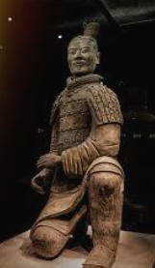 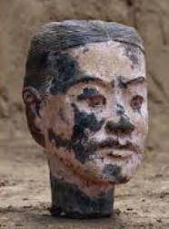 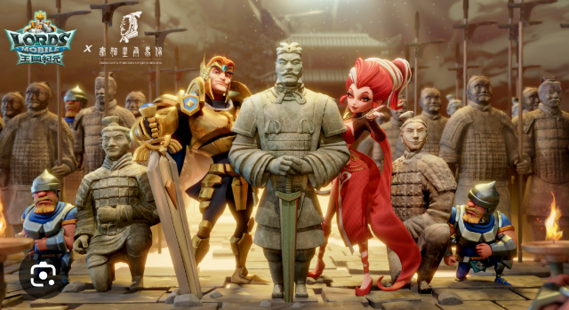 | 菁英怪 | 空手 | 無 | Avatar_001 | 要一整組 | X | X | X | X | X
 | 危險兵馬俑怪物 | 更危險的兵馬俑怪物，希望能有三隻稍微不一樣的。眼睛部分都需要是紅色的。身體使用破碎，斷頭，斷手元素稍微表現出區別 | 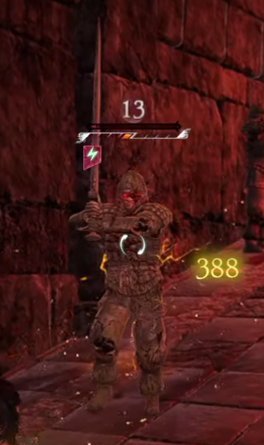 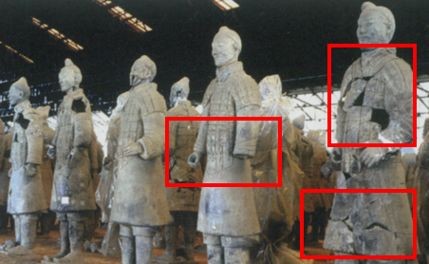 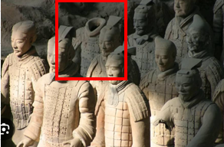 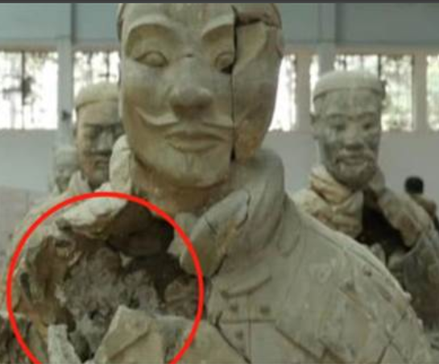 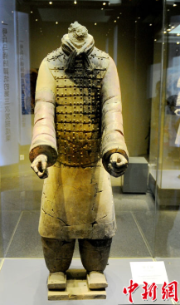 | 菁英怪 | 空手 | 無 | Avatar_001 | 要一整組 | X | X | X | X | X
湧出血液的感覺
血淚
、 | 非常危險兵馬俑怪物 | 非常危險的兵馬俑怪物，希望能有三隻稍微不一樣的。身體破碎，斷頭，斷手的地方湧出血液，如果頭沒有斷的話眼睛流出血淚 | 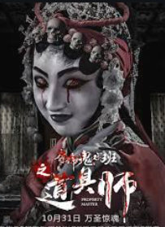 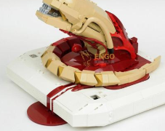 | 菁英怪 | 空手 | 無 | Avatar_001 | 要一整組 | X | X | X | X | X
將軍盔甲但是用兵馬俑材質
、 | 兵馬俑boss | 將軍造型兵馬俑，一手拿武器一手拿這斷掉的頭，像是拿著提燈在洞穴找什麽東西一樣 |  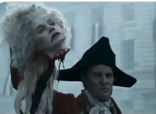 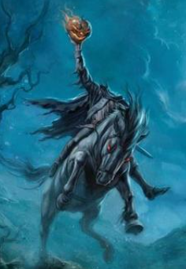 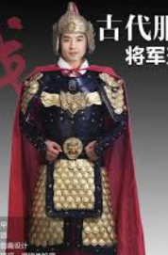 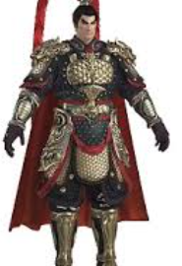 | 大王 | 預計在NPC表配Weapon_10005 | 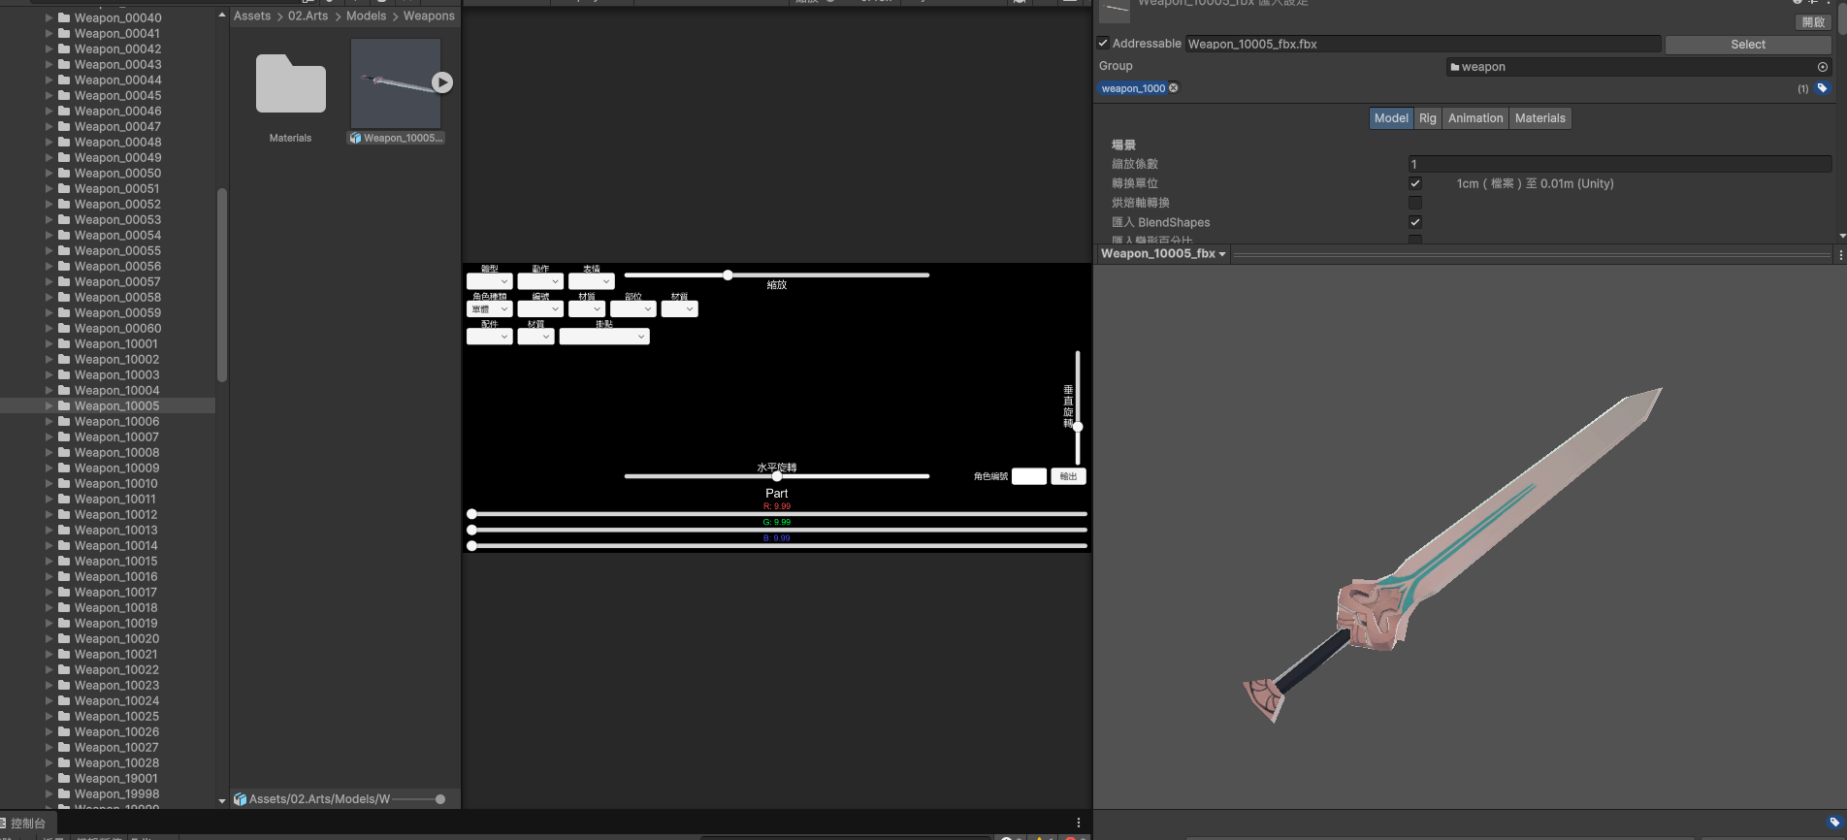 | Avatar_001 | 要一整組 | X | X | X | X | Weapon_10005

千鎖陰關開圖複製

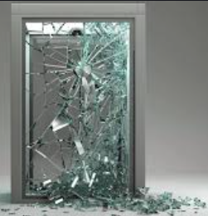
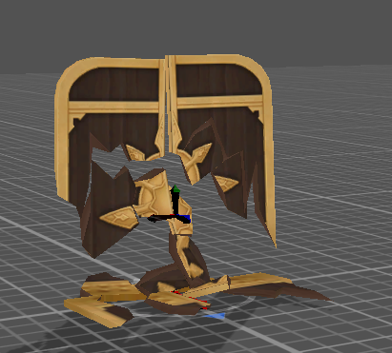
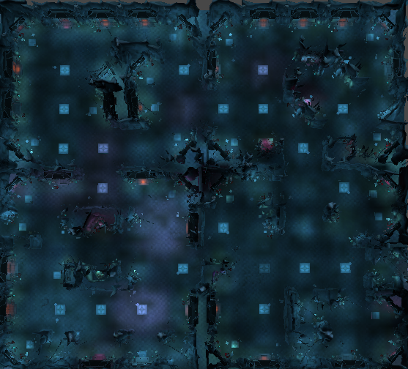
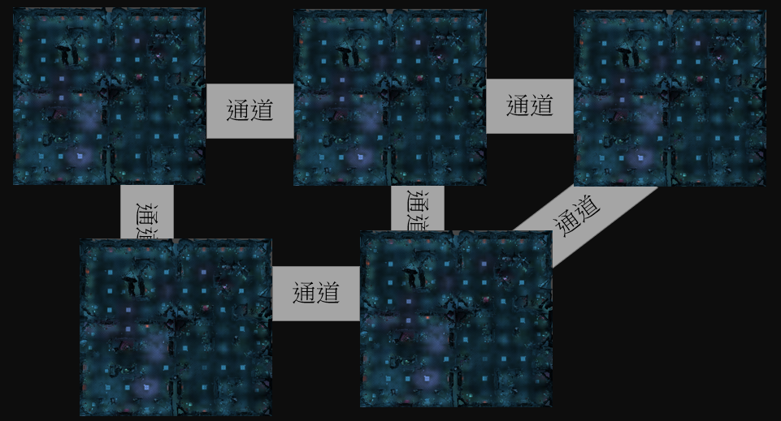
3
目前的一層古城長這樣： | 新的一層古城要變這樣： |  | 所以新的一關古城要三張這個↓OB需要一關 |  |  |  |  |  |  |  |  | 這樣改是因爲古城有新的規則：
 |  |  |  |  |  |  |  |  |  |  |  | 深處的房間在有一般小怪的基礎上，定時出現一隻王。其餘房間分佈小怪和大怪給玩家挂機練功沒有變化
5

王房間

要變成

1

4

整張地圖要控制在300*300

2

地圖取名： | 故事背景：
千鎖陰關 | 秦始皇死後，軍中報國無功者，後宮侍寢無子者，悉令從死，可當他們被澆注成一尊尊兵馬俑以後，朝廷原本承諾的子孫無憂、贍養父母卻都沒有實現。千年以來，怨念的鬼魂一聲聲地重複著“騙子，騙子”。

預計使用場景8007複製黏貼成新的大張地圖，在每個區域做小小修改即可

遠離王房間的1號2號房間可以安排危險度不高的元素
1.龍石像換成普通兵馬俑，甚至有點威風的感覺 |  | 普通兵馬俑
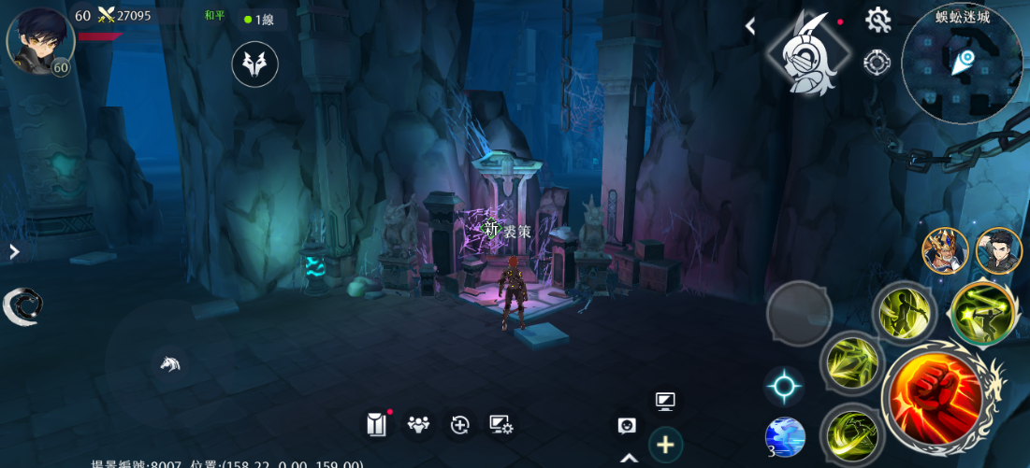
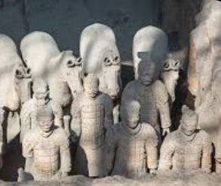
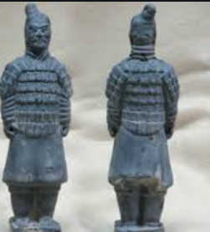

2.鎖鏈用比較厚重牢固的款式且拉直，給人鎖很死的感覺，貼上符咒，給人鎮壓陰物的感覺 |  | 大鎖鏈 |  |  |  |  |  | 拉直連在墻壁上 |  |  | 符咒 |  | 貼在鎖鏈上
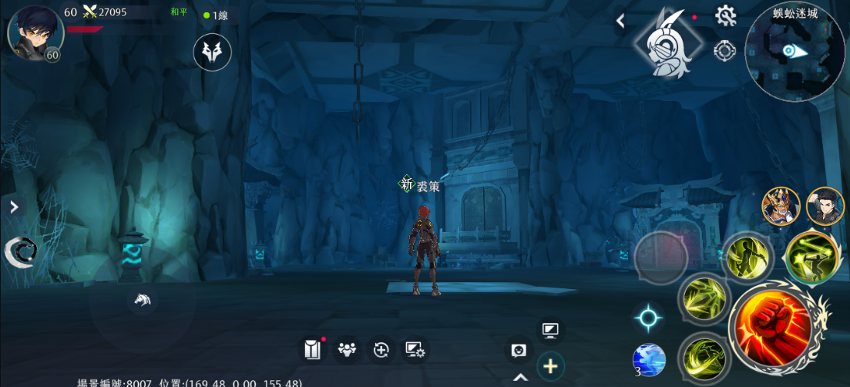
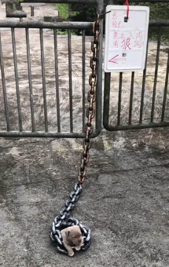
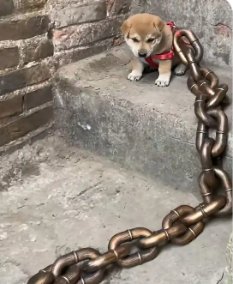
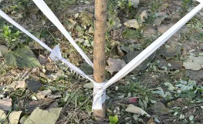
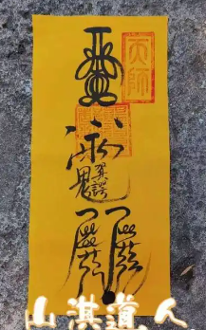

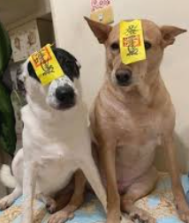

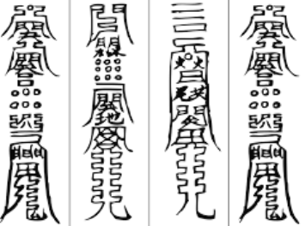

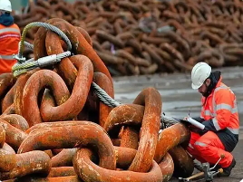

接近王房間的3號4號房間可以安排蠻危險的元素
1.兵馬俑增加稍微恐怖元素 |  | 紅眼 |  |  | 兵馬俑可以有斷頭，斷手，身體破碎的元素 |  |  |  |  |  | 只坏半張臉
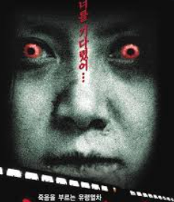
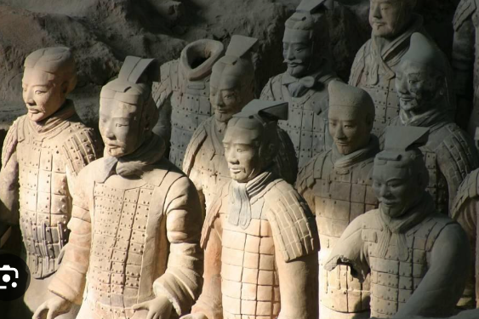
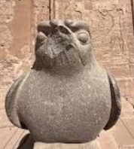

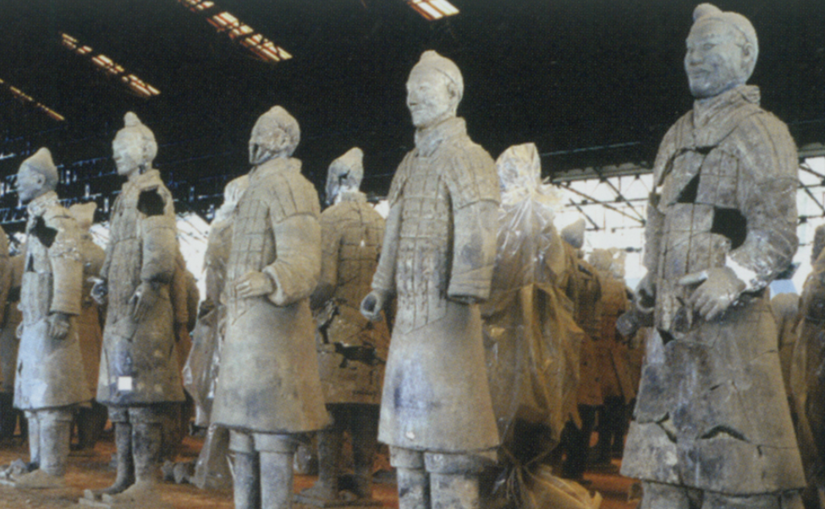

2.鎖鏈維持現在有點不牢固但是還是連著的感覺，但是要和上面的大鎖鏈是一個款式。上面貼的符咒有被風吹得漸漸飛起來的感覺 |  |  |  | 貼不住的感覺
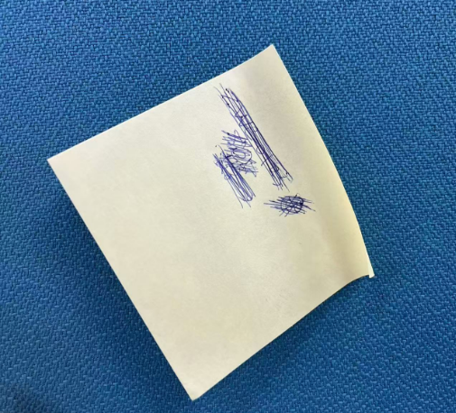
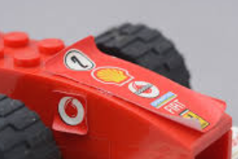

3.門有漏風的感覺 |  | 虛掩的門
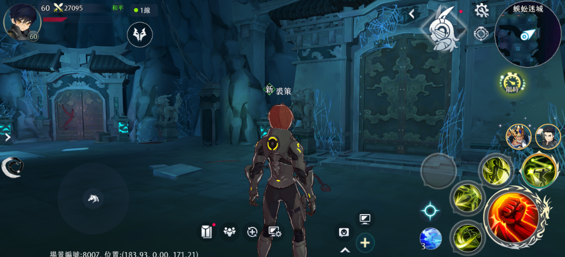
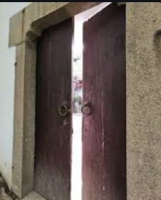
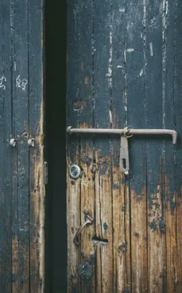
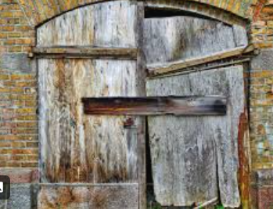

王房間可以安排最危險的元素
1.恐怖兵馬俑 |  | 血淚+詭異笑容（終於掙脫的感覺） |  |  |  | 斷頭兵馬俑脖子，身體破碎的地方涌出血來 |  |  |  | 兵馬俑擺出動起來的姿勢
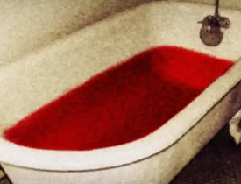
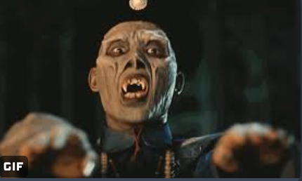

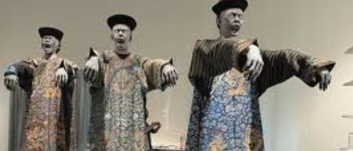

2.鎖鏈完全垂直下來，地板上有符咒碎片 |  | 自然垂直的鎖鏈，不是豎直拉緊的 |  |  |  |  | 碎紙屑但是是符咒的紙
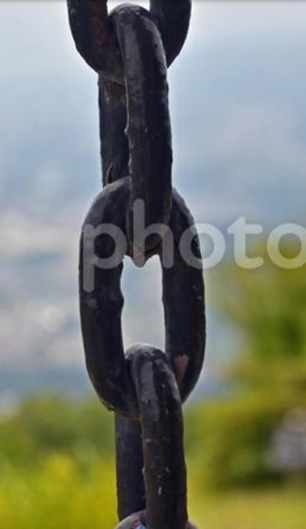
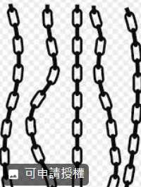
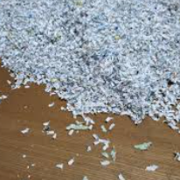
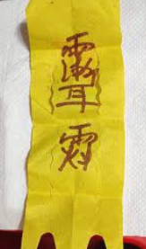

3.門直接打開，門内部全黑就可以 |  | 打開的門 |  |  |  | 或者破碎的感覺 |  |  | 目前已有類似效果Assets/02.Arts/Machine/Machine_00007

